表紙
 | 便利に使える
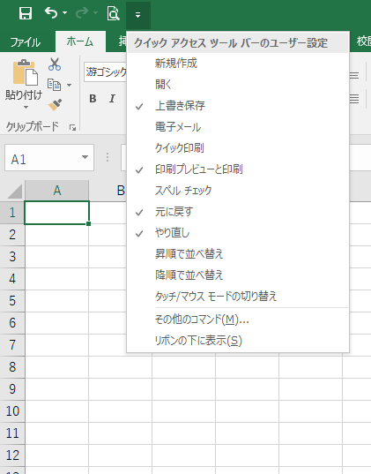
☆ | クイックアクセスツールバー |  | タブ
 | よく使うコマンドを登録することができます。 |  | 操作の内容ごとにタブを切り替えて作業します

 | ポイント！
 | 名前の前にチェックがついていれば
 | 表示されています！

 | ついていないときは表示されていませんので、 |  | オブジェクト（画像・表・グラフ）などを選択すると、
 | 名前をクリックして表示しましょう！ |  | 専用のタブが表示されます

 | 一覧にないものは、
 | 「その他のコマンド」で設定しましょう。

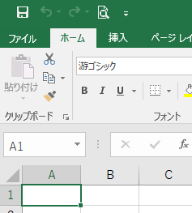
☆ | リボンを表示するには | ☆タブのみ表示（リボン最小化中） |  | ☆リボン表示中
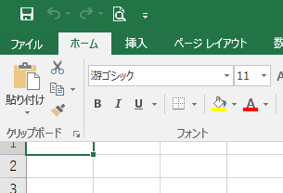
 | リボン最小化中はタブをクリックするとリボンが表示されます。
 | リボンを固定（常に表示）するには、 をクリックします。
 | リボンを最小化（タブのみ表示）するには、 をクリックします。
リボンが最小化されている状態からリボンを表示した場合は、はワークシートに重なって表示されるため、上位セルが隠れます。

☆ | ズーム 表示の拡大・縮小

 | ズームスライダーの や をクリックまたは つまみをドラッグすると拡大・縮小して表示できます。

 | Copyright(C) 2018/ 柏市ＩＴ教育支援アドバイザー

関数の挿入
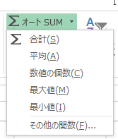
引数とは、関数に引き渡すデータのことです。
関数は引数を元に計算をし「戻り値」を返します。
引数に指定できるデータは、関数によって種類や
数が決まっています。
関数の挿入
 | 関数の挿入方法には、色々な方法があります。ここではSUM関数（合計を求める）で確認します。
【方法１】 | 「オートSUM」 ボタンから挿入する
①答えを表示したいセルをクリック
②「ホーム」タブ - 「合計」ボタンの▼で関数を選択
※SUM関数の場合は、「合計」をクリック
③対象データの範囲をドラッグで選択し、「Enter」を押す |  | 練習問題
 |  | 学級費の表があります。
 |  | 金額の合計値を方法１・2を使って求めましょう

計算式の修正は
修正する計算式の入ったセルをクリックし、
をクリック！
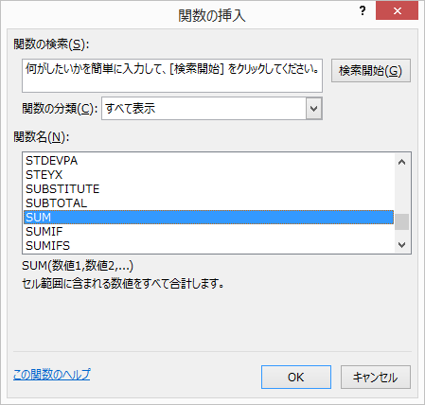
 |  | 学級費
【方法２】 | 「関数の挿入」ボタンから挿入する | No. | 詳細 | 金額
①答えを表示したいセルをクリック |  | 1 | 画用紙 | 50
②「関数の挿入」ボタンをクリック |  | 2 | マーカー | 250
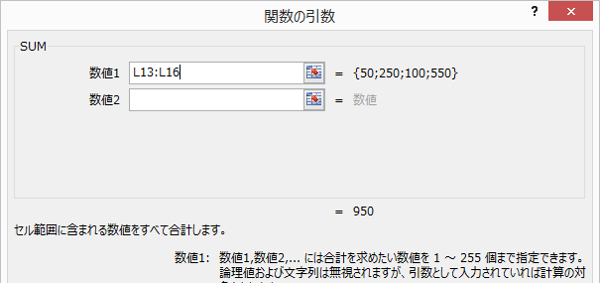
③該当の関数を指定し、「OK」する |  | 3 | ファイル | 100
④各関数の引数を指定し、「OK」する |  | 4 | 計算ドリル | 550
 |  |  |  |  | ↓答え
 |  | 合計(方法１） |  |  | 950
 |  | 合計(方法２） |  |  | 950

 |  | ※ 合計を求める関数 ---> SUM（ 範囲 ）
 |  |  | (関数の分類：数学/三角）

COUNT
COUNT関数 （関数の分類：統計）

指定した範囲の数値データのセルの個数を求める。
 | 練習問題
 | No. | 氏名 | 点数 | 評価
ＣＯＵＮＴ （ 値１，値２・・・ ） | 1 | 相川 美樹 | 100 | A
 | 2 | 浅野 さやか | 80 | A
指定した範囲の空白以外のセルの個数を求める。
 | 3 | 岡野 陽子 | 56
 | 4 | 小田 慎太郎 | 欠
ＣＯＵＮＴA （ 値１，値２・・・ ） | 5 | 小林 直人 | 85 | A
 | 6 | 佐藤 裕太 | 25 | C
指定した範囲の空白のセルの個数を求める。
 | 7 | 田中 浩一 | 63
 | 8 | 林 智恵子 | 57 | B
ＣＯＵＮＴBLANK （ 範囲 ） | 9 | 原田 俊輔 | 63 | B
 | 10 | 藤井 美奈 | 38 | B
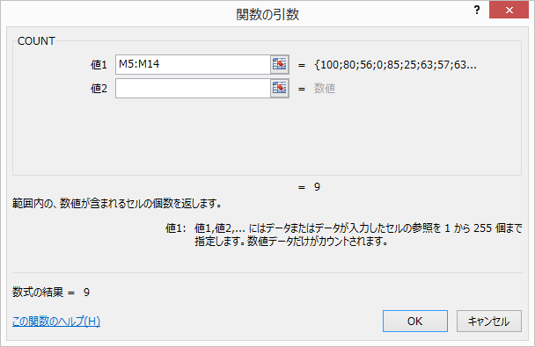
 |  |  |  |  | ↓答え
 |  | クラス人数 |  | 人 | 10 | (COUNTA)
 |  | 受験者数 |  | 人 | 9 | (COUNT)
 |  | 未評価者数 |  | 人 | 3 | (COUNTBLANK)

IF
IF関数 （関数の分類：論理） |  | 条件に合っているかどうかを判断し、それぞれの場合の値を返す。
この条件に
合っている場合の答え
合っていない場合の答え
 |  |  | 練習問題
IF （ 論理式，真の場合の値，偽の場合の値 ） |  |  | 70点以上の人は評価欄に 「A」 を、それ以外は評価欄に「B」を表示させましょう。
 | 例） もし、得点（セルM7）が 70点以上なら Aを、それ以外はBと表示させる
 | IF ( M7 >= 70, "A", "B" ) |  | No. | 氏名 | 国語 | 評価 | ↓答え
 |  |  | 1 | 相川 美樹 | 100 |  | A
【引数】
・論 理 式 ： 条件式を入力
・真の場合 ： 条件に合っている場合に表示する値を入力
・偽の場合 ： 条件に合っていない場合に表示する値を入力
 |  |  | 2 | 浅野 さやか | 80 |  | A
 |  |  | 3 | 岡野 陽子 | 56 |  | B
 |  |  | 4 | 小田 慎太郎 | 74 |  | A
 |  |  | 5 | 小林 直人 | 85 |  | A
 |  |  | 6 | 佐藤 裕太 | 25 |  | B
 |  |  | 7 | 田中 浩一 | 63 |  | B
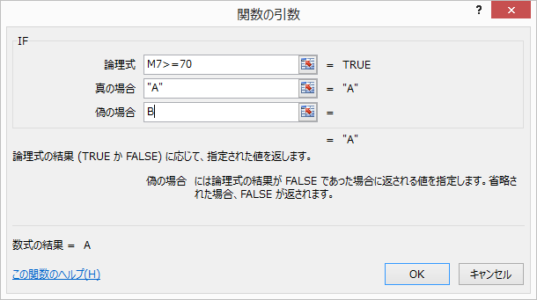
 |  |  | 8 | 林 智恵子 | 57 |  | B
 |  |  | 9 | 原田 俊輔 | 63 |  | B
 |  |  | 10 | 藤井 美奈 | 38 |  | B

 |  |  | ※ No.1の評価を作成後、オートフィルで式をコピー

COUNTIF
この範囲で
この条件に合っているセルの数は？
COUNTIF関数 （関数の分類：統計） | 指定した範囲の中で、条件に合うセルの数を返す。
 |  | 練習問題
 |  | １．80点以上の人数をCOUNTIF関数を使って数えましょう。
 |  | ２．30点未満の人数をCOUNTIF関数を使って数えましょう。
ＣＯＵＮＴＩＦ （ 範囲，検索条件 ） |  | ３．評価がAの人数をCOUNTIF関数を使って数えましょう。
 |  |  | No. | 氏名 | 国語 | 評価
【引数】
・範 囲 ： 対象の範囲を選択（ドラッグ）
・検索条件 ： 検索条件を入力
 |  |  | 1 | 相川 美樹 | 100 | A
 |  |  | 2 | 浅野 さやか | 80 | A
 |  |  | 3 | 岡野 陽子 | 56 | B
 |  |  | 4 | 小田 慎太郎 | 74 | B
 |  |  | 5 | 小林 直人 | 85 | A
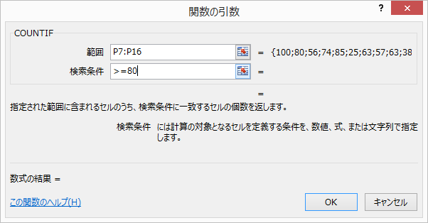
検索条件の入力方法
例） 80点以上 ・・・ >=80
 |  |  | 6 | 佐藤 裕太 | 25 | C
 |  |  | 7 | 田中 浩一 | 63 | B
 |  |  | 8 | 林 智恵子 | 57 | B
 |  |  | 9 | 原田 俊輔 | 63 | B
 |  |  | 10 | 藤井 美奈 | 38 | C

 |  |  |  |  |  |  | ↓答え
 |  |  |  | 80点以上の人数 |  | 人 | 3
 |  |  |  | 30点未満の人数 |  | 人 | 1
 |  |  |  | 評価がAの人数 |  | 人 | 3

条件付き書式
条件付き書式 |  | セルの値や数式によってフォントや罫線・背景色などを変化させることができます。

【手順】 | ①条件付き書式を設定したいセル範囲を選択（ドラッグ） |  | 練習問題
 | ②「ホーム」→ 「条件付き書式」→ 「セルの強調表示ルール」を選択 |  | ①30点より下のセルを「濃い赤の文字、明るい赤の背景」に設定する
 | ③該当のルールを選択する |  | ②評価がAのセルを「濃い緑の文字、緑の背景」に設定する
 | ④数値や条件を入力し、書式を選択して「ＯＫ」する |  | ③順位が３位までのセルを「明るい赤の背景」に設定する
 |  |  | No. | 氏名 | 国語 | 評価 | 順位
 |  |  | 1 | 相川 美樹 | 100 | A | 1
 |  |  | 2 | 浅野 さやか | 80 | A | 3
 |  |  | 3 | 岡野 陽子 | 56 | B | 8
 |  |  | 4 | 小田 慎太郎 | 74 | B | 4
 |  |  | 5 | 小林 直人 | 85 | A | 2
 |  |  | 6 | 佐藤 裕太 | 25 | C | 10
 |  |  | 7 | 田中 浩一 | 63 | B | 5
 |  |  | 8 | 林 智恵子 | 57 | B | 7
 |  |  | 9 | 原田 俊輔 | 63 | B | 5
 |  |  | 10 | 藤井 美奈 | 38 | C | 9

 |  |  | (完成例）
 |  |  | No. | 氏名 | 国語 | 評価 | 順位
 |  |  | 1 | 相川 美樹 | 100 | A | 1
 |  |  | 2 | 浅野 さやか | 80 | A | 3
数値を入力
書式を選択
 |  |  | 3 | 岡野 陽子 | 56 | B | 8
 |  |  | 4 | 小田 慎太郎 | 74 | B | 4
 |  |  | 5 | 小林 直人 | 85 | A | 2
思った通りの書式がつかない！という場合は、ルールの管理で確認しましょう。 |  |  | 6 | 佐藤 裕太 | 25 | C | 10
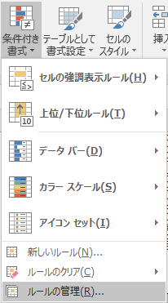
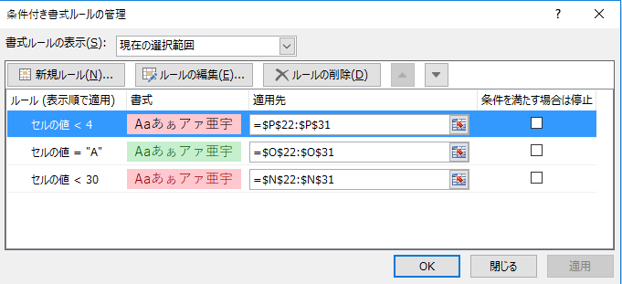
 |  |  | 7 | 田中 浩一 | 63 | B | 5
 |  |  | 8 | 林 智恵子 | 57 | B | 7
 |  |  | 9 | 原田 俊輔 | 63 | B | 5
 |  |  | 10 | 藤井 美奈 | 38 | C | 9

文字列操作
文字列の結合と分割 |  | 数式で結合したり、区切り位置を指定して分割できます

文字列は ＆ で結合することができます。 |  |  | 練習問題
【手順】 | ①結合して表示するセルを選択 |  | ① 苗字と名前に分かれているデータを氏名に結合しましょう
 | ②数式のように文字列を＆で結合 |  | 番号 | 苗字 | 名前 | 氏名 | 値コピー | ↓答え
 |  |  | 1 | 相川 | 美樹 |  |  | 相川 美樹
 | 空白など特定の文字と結合したいときは、 |  | 2 | 浅野 | さやか |  |  | 浅野 さやか
 | 特定の文字をダブルクォーテーション（"）で |  | 3 | 岡野 | 陽子 |  |  | 岡野 陽子
 | 挟んで＆で結合できます。 |  | 4 | 小田 | 慎太郎 |  |  | 小田 慎太郎
 |  |  | 5 | 小林 | 直人 |  |  | 小林 直人

文字列は特定の文字（スペースやカンマなど）を区切り位置として
分割することができます。
【手順】 | ①分割したいセルを選択 |  | ② 氏名を苗字と名前に分割しましょう
 | ②「データ」→「区切り位置」 |  | 番号 | 氏名 | 苗字 | 名前 |  | ↓答え
 |  |  | 1 | 相川 美樹 |  |  |  | 相川 | 美樹
 |  |  | 2 | 浅野 さやか |  |  |  | 浅野 | さやか
 |  |  | 3 | 岡野 陽子 |  |  |  | 岡野 | 陽子
 |  |  | 4 | 小田 慎太郎 |  |  |  | 小田 | 慎太郎
 |  |  | 5 | 小林 直人 |  |  |  | 小林 | 直人
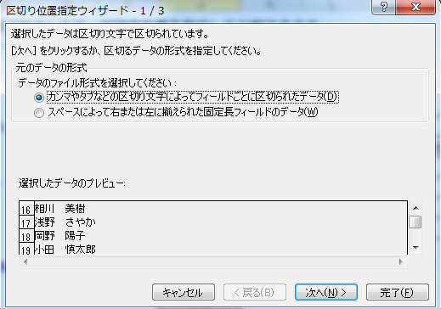

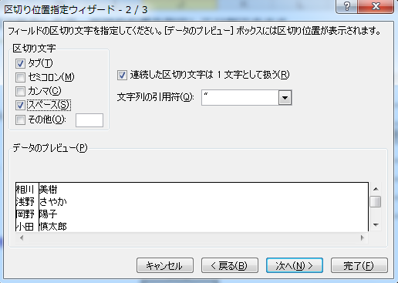

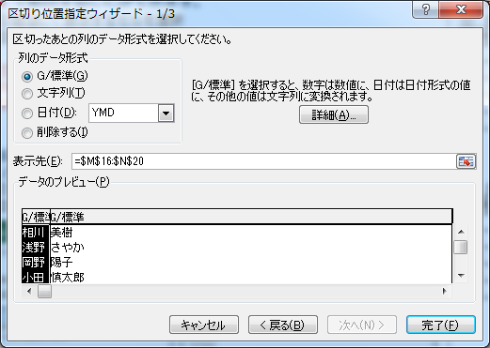

データシート
 | 部活別人数表 |  |  |  | 2年生合計点数 |  |  |  | 練習問題
 | 部活 | 男子 | 女子 |  | 範囲 | 人数（人） |  |  | [並べ替え] |  | ①合計点の降順に並べ替えてみよう |  |  | 練習問題：グラフ２のヒストグラム（Excel2016ver.）
 | サッカー |  |  |  | 250未満 |  |  |  |  |  | ②クラス別の合計点の高い順に並べ替えてみよう |  |  | ①合計点を選択し、ヒストグラムを作成しましょう
 | 水泳 |  |  |  | 250以上 300未満 |  |  |  |  |  | ③連番の昇順に並べ替え初期状態に戻しましょう |  |  | ②タイトルを変更しましょう
完成見本
 | バスケット | 6 | 16 |  | 300以上 350未満 | 37 |  |  | [抽出] |  | ①データシートの部活別人数表を完成させましょう |  |  | ③横軸の範囲やデータ幅を指定しましょう
 | 吹奏楽 | 15 | 14 |  | 350以上 400未満 | 29 |  |  |  |  | ②データシートの2年生合計点数表を完成させましょう
 | カルチャー | 3 | 5 |  | 400以上 |  |  |  | [コピー１] |  | 評価Aを抽出し、合計点の高い順に並べ替えて、コピーしましょう
 |  |  |  |  |  |  |  |  | [グループ化] |  | クラスごとにグループ化して各教科の平均点を表示させましょう
 |  |  |  |  |  |  |  |  | [コピー2] |  | グループ化したクラス別の各教科平均点をコピーしましょう
平成30年度 第２学年 成績一覧表
連番 | クラス | 性別 | 氏名 | 氏名（カタカナ） | 部活 | 平均勉強 時間(分) | 国語 | 社会 | 数学 | 理科 | 英語 | 合計 | 評価
1 | 1組 | 女 | 安斎 沙耶 | アンザイサヤ | サッカー | 18 | 54 | 96 | 55 | 32 | 38 | 275 | C
2 | 1組 | 男 | 石井 正孝 | イシイマサタカ | 吹奏楽 | 73 | 72 | 82 | 35 | 32 | 88 | 309 | C
3 | 1組 | 女 | 石崎 桃子 | イシザキモモコ | 吹奏楽 | 41 | 74 | 100 | 41 | 42 | 49 | 306 | C
4 | 1組 | 男 | 海野 弘明 | ウミノヒロアキ | カルチャー | 145 | 62 | 47 | 84 | 71 | 71 | 335 | B
5 | 1組 | 男 | 大山 勝夫 | オオヤマカツオ | カルチャー | 162 | 74 | 58 | 82 | 68 | 36 | 318 | C
6 | 1組 | 女 | 奥野 和葉 | オクノカズハ | バスケット | 144 | 99 | 83 | 73 | 61 | 27 | 343 | B
7 | 1組 | 女 | 河内 舞香 | カワウチマイカ | 吹奏楽 | 258 | 68 | 85 | 54 | 51 | 92 | 350 | B
8 | 1組 | 女 | 岸田 麗奈 | キシダレナ | カルチャー | 276 | 76 | 79 | 66 | 45 | 87 | 353 | B
9 | 1組 | 男 | 木戸 嘉一 | キドカイチ | 水泳 | 46 | 91 | 70 | 34 | 27 | 46 | 268 | C
10 | 1組 | 女 | 黒田 美央 | クロダミオ | 吹奏楽 | 60 | 64 | 55 | 51 | 55 | 26 | 251 | C
11 | 1組 | 女 | 小林 景子 | コバヤシケイコ | 水泳 | 172 | 93 | 42 | 99 | 75 | 87 | 396 | B
12 | 1組 | 女 | 沢田 康代 | サワダヤスヨ | サッカー | 54 | 73 | 69 | 82 | 87 | 37 | 348 | B
13 | 1組 | 女 | 志賀 咲月 | シガサツキ | バスケット | 60 | 54 | 95 | 79 | 85 | 25 | 338 | B | 練習問題：グラフ３の散布図
14 | 1組 | 女 | 下川 亜実 | シモカワアミ | バスケット | 23 | 42 | 63 | 53 | 47 | 77 | 282 | C | ①平均勉強時間と合計点を選択し、散布図を作成しましょう
完成見本
15 | 1組 | 男 | 下山 悦哉 | シモヤマエツヤ | 吹奏楽 | 122 | 88 | 47 | 96 | 80 | 24 | 335 | B | ②縦軸の最小値を１５０にしましょう
16 | 1組 | 女 | 妹尾 季衣 | セノオトシエ | 水泳 | 18 | 44 | 81 | 30 | 24 | 73 | 252 | C | ③軸ラベルをつけましょう
17 | 1組 | 男 | 塚原 健 | ツカハラケン | 吹奏楽 | 301 | 92 | 77 | 90 | 80 | 85 | 424 | A | ④軸ラベルの文字の方向を整えましょう
18 | 1組 | 女 | 筒井 藍 | ツツイアイ | 吹奏楽 | 12 | 95 | 80 | 31 | 24 | 50 | 280 | C
平均勉強時間と合計点の相関
19 | 1組 | 女 | 寺沢 胡桃 | テラサワクルミ | 水泳 | 242 | 72 | 66 | 92 | 79 | 65 | 374 | B
20 | 1組 | 女 | 土井 理穂 | ドイリホ | サッカー | 142 | 44 | 87 | 91 | 72 | 38 | 332 | B
21 | 1組 | 男 | 飛田 昌幸 | トビタマサユキ | バスケット | 38 | 76 | 52 | 69 | 67 | 73 | 337 | B |  | データシートをから散布図を作成
22 | 1組 | 女 | 鳥居 奈穂 | トリイナホ | バスケット | 17 | 50 | 53 | 48 | 39 | 45 | 235 | C
23 | 1組 | 女 | 中岡 文子 | ナカオカアヤコ | サッカー | 170 | 73 | 84 | 95 | 82 | 66 | 400 | A
24 | 1組 | 女 | 平川 陽子 | ヒラカワヨウコ | バスケット | 20 | 76 | 63 | 43 | 64 | 29 | 275 | C
25 | 1組 | 男 | 平良 重光 | ヒラヨシシゲミツ | 水泳 | 304 | 72 | 95 | 98 | 66 | 33 | 364 | B
26 | 1組 | 男 | 深沢 広志 | フカザワヒロシ | 吹奏楽 | 25 | 55 | 97 | 45 | 31 | 42 | 270 | C
27 | 1組 | 男 | 福井 武裕 | フクイタケヒロ | サッカー | 18 | 88 | 43 | 61 | 41 | 39 | 272 | C
28 | 1組 | 女 | 福田 礼子 | フクダレイコ | バスケット | 207 | 96 | 72 | 91 | 71 | 41 | 371 | B
29 | 1組 | 男 | 前川 幹男 | マエカワミキオ | サッカー | 289 | 97 | 49 | 90 | 93 | 34 | 363 | B
30 | 1組 | 女 | 宮原 萌衣 | ミヤハラメイ | サッカー | 232 | 62 | 63 | 98 | 97 | 75 | 395 | B
31 | 1組 | 女 | 村瀬 伸子 | ムラセノブコ | サッカー | 19 | 90 | 64 | 59 | 41 | 52 | 306 | C
32 | 1組 | 男 | 本村 勇雄 | モトムライサオ | サッカー | 153 | 86 | 98 | 52 | 51 | 83 | 370 | B
33 | 1組 | 男 | 横山 和雄 | ヨコヤマカズオ | 吹奏楽 | 59 | 91 | 47 | 33 | 35 | 38 | 244 | C
34 | 1組 | 男 | 吉川 誠之 | ヨシカワマサユキ | サッカー | 78 | 77 | 93 | 68 | 51 | 43 | 332 | B
35 | 2組 | 男 | 赤塚 善四 | アカツカゼンシロウ | 吹奏楽 | 219 | 99 | 98 | 82 | 71 | 36 | 386 | B
36 | 2組 | 女 | 有賀 和恵 | アリガカズエ | カルチャー | 142 | 53 | 89 | 97 | 64 | 32 | 335 | B
37 | 2組 | 男 | 石橋 晃年 | イシバシアキトシ | 吹奏楽 | 91 | 58 | 61 | 88 | 95 | 36 | 338 | B
38 | 2組 | 女 | 和泉 遥菜 | イズミハルナ | 吹奏楽 | 311 | 97 | 54 | 90 | 88 | 44 | 373 | B
39 | 2組 | 男 | 伊東 直治 | イトウナオジ | 吹奏楽 | 278 | 46 | 99 | 76 | 92 | 86 | 399 | B
40 | 2組 | 男 | 稲葉 晃一 | イナバコウイチロウ | サッカー | 19 | 90 | 68 | 40 | 20 | 88 | 306 | C
41 | 2組 | 女 | 今西 美琴 | イマニシミコト | 吹奏楽 | 25 | 97 | 64 | 44 | 33 | 79 | 317 | C
42 | 2組 | 女 | 岩瀬 穂乃 | イワセホノカ | 水泳 | 46 | 50 | 84 | 39 | 22 | 92 | 287 | C
43 | 2組 | 男 | 江崎 静雄 | エザキシズオ | サッカー | 282 | 82 | 85 | 56 | 42 | 96 | 361 | B
44 | 2組 | 女 | 大谷 佐和 | オオヤサワ | バスケット | 40 | 75 | 63 | 77 | 66 | 23 | 304 | C
45 | 2組 | 男 | 大矢 照雄 | オオヤテルオ | サッカー | 54 | 60 | 44 | 62 | 45 | 100 | 311 | C
46 | 2組 | 女 | 柿崎 凛子 | カキザキリンコ | 水泳 | 165 | 94 | 42 | 55 | 35 | 77 | 303 | C
47 | 2組 | 女 | 門田 遥佳 | カドタハルカ | 吹奏楽 | 43 | 80 | 42 | 41 | 28 | 80 | 271 | C
48 | 2組 | 女 | 河本 玲奈 | カワモトレイナ | バスケット | 90 | 95 | 58 | 77 | 78 | 91 | 399 | B
49 | 2組 | 男 | 木内 貞行 | キウチサダユキ | バスケット | 153 | 48 | 92 | 68 | 72 | 34 | 314 | C
50 | 2組 | 女 | 北村 恵理 | キタムラエリコ | サッカー | 288 | 41 | 67 | 90 | 62 | 97 | 357 | B
51 | 2組 | 女 | 木原 涼花 | キハラスズカ | バスケット | 48 | 99 | 100 | 54 | 45 | 33 | 331 | B
52 | 2組 | 男 | 小森 義哉 | コモリヨシヤ | バスケット | 129 | 60 | 69 | 94 | 94 | 44 | 361 | B
53 | 2組 | 女 | 坂元 真央 | サカモトマオ | サッカー | 40 | 64 | 49 | 60 | 32 | 24 | 229 | C
54 | 2組 | 男 | 島日 出男 | シマヒデオ | バスケット | 15 | 51 | 55 | 40 | 27 | 84 | 257 | C
55 | 2組 | 女 | 菅野 愛結 | スガノアユ | 吹奏楽 | 47 | 57 | 50 | 34 | 36 | 73 | 250 | C
56 | 2組 | 女 | 高津 沙羅 | タカツサラ | 水泳 | 50 | 71 | 96 | 36 | 24 | 32 | 259 | C
57 | 2組 | 男 | 高橋 昭治 | タカハシショウジ | バスケット | 30 | 59 | 47 | 30 | 31 | 25 | 192 | C
58 | 2組 | 男 | 竹田 智 | タケダサトシ | 吹奏楽 | 44 | 79 | 68 | 60 | 37 | 21 | 265 | C
59 | 2組 | 女 | 富山 麻美 | トミヤマアサミ | 水泳 | 337 | 80 | 51 | 86 | 87 | 92 | 396 | B
60 | 2組 | 女 | 成瀬 佳織 | ナルセカオリ | 吹奏楽 | 71 | 97 | 83 | 50 | 43 | 26 | 299 | C
61 | 2組 | 女 | 羽田 杏理 | ハタアンリ | バスケット | 84 | 44 | 48 | 100 | 67 | 90 | 349 | B
62 | 2組 | 男 | 前野 滉二 | マエノコウジ | 吹奏楽 | 352 | 85 | 88 | 71 | 65 | 74 | 383 | B
63 | 2組 | 女 | 丸山 美奈 | マルヤマミナ | カルチャー | 126 | 55 | 71 | 96 | 83 | 41 | 346 | B
64 | 2組 | 女 | 目黒 麻由 | メグロマユ | 吹奏楽 | 54 | 63 | 41 | 34 | 29 | 95 | 262 | C
65 | 2組 | 男 | 持田 俊二 | モチダシュンジ | サッカー | 150 | 61 | 72 | 82 | 66 | 34 | 315 | C
66 | 2組 | 女 | 森本 怜奈 | モリモトレイナ | カルチャー | 142 | 72 | 58 | 52 | 59 | 97 | 338 | B
67 | 2組 | 女 | 柳瀬 光子 | ヤナセミツコ | サッカー | 65 | 93 | 82 | 45 | 20 | 80 | 320 | B
68 | 3組 | 男 | 赤木 裕史 | アカギヒロシ | 吹奏楽 | 150 | 84 | 73 | 82 | 60 | 43 | 342 | B
69 | 3組 | 女 | 井川 里菜 | イカワリナ | サッカー | 349 | 86 | 86 | 92 | 94 | 26 | 384 | B
70 | 3組 | 男 | 石倉 清司 | イシクラキヨシ | 水泳 | 265 | 52 | 92 | 75 | 83 | 76 | 378 | B
71 | 3組 | 女 | 石山 栄子 | イシヤマエイコ | バスケット | 38 | 70 | 90 | 53 | 51 | 42 | 306 | C
72 | 3組 | 女 | 市村 怜子 | イチムラレイコ | 水泳 | 49 | 81 | 42 | 44 | 35 | 21 | 223 | C
73 | 3組 | 男 | 岩佐 繁夫 | イワサシゲオ | サッカー | 181 | 92 | 67 | 67 | 45 | 80 | 351 | B
74 | 3組 | 女 | 大矢 佳代 | オオヤカヨ | 吹奏楽 | 116 | 99 | 89 | 64 | 46 | 47 | 345 | B
75 | 3組 | 男 | 金井 晃年 | カネイアキトシ | 水泳 | 177 | 70 | 63 | 74 | 77 | 34 | 318 | C
76 | 3組 | 女 | 木戸 友菜 | キドユウナ | サッカー | 41 | 68 | 57 | 56 | 47 | 76 | 304 | C
77 | 3組 | 男 | 黒澤 陽治 | クロサワヨウジ | サッカー | 202 | 96 | 85 | 84 | 87 | 99 | 451 | A
78 | 3組 | 女 | 後藤 和佳 | ゴトウワカナ | 水泳 | 105 | 77 | 65 | 67 | 58 | 91 | 358 | B
79 | 3組 | 女 | 小峰 和枝 | コミネカズエ | バスケット | 22 | 67 | 85 | 50 | 70 | 30 | 302 | C
80 | 3組 | 男 | 小峰 真 | コミネマコト | サッカー | 340 | 97 | 95 | 90 | 88 | 82 | 452 | A
81 | 3組 | 男 | 宍戸 嘉之 | シシドヨシユキ | 水泳 | 101 | 68 | 80 | 63 | 58 | 33 | 302 | C
82 | 3組 | 女 | 篠崎 貞子 | シノザキサダコ | 水泳 | 204 | 85 | 69 | 65 | 60 | 70 | 349 | B
83 | 3組 | 女 | 下田 春美 | シモダハルミ | 水泳 | 43 | 60 | 54 | 44 | 24 | 41 | 223 | C
84 | 3組 | 女 | 新保 紗和 | シンポサワ | 水泳 | 49 | 47 | 96 | 53 | 56 | 24 | 276 | C
85 | 3組 | 男 | 橘 雅之 | タチバナマサユキ | サッカー | 374 | 69 | 72 | 91 | 88 | 34 | 354 | B
86 | 3組 | 女 | 寺内 円美 | テラウチマルミ | 吹奏楽 | 38 | 95 | 46 | 30 | 30 | 88 | 289 | C
87 | 3組 | 男 | 寺島 勤 | テラシマツトム | 吹奏楽 | 21 | 89 | 65 | 47 | 29 | 95 | 325 | B
88 | 3組 | 女 | 寺西 南 | テラニシミナミ | バスケット | 85 | 93 | 79 | 87 | 64 | 76 | 399 | B
89 | 3組 | 女 | 長田 心春 | ナガタコハル | 吹奏楽 | 90 | 58 | 90 | 96 | 88 | 25 | 357 | B
90 | 3組 | 男 | 服部 啓之 | ハットリヒロユキ | 吹奏楽 | 220 | 93 | 92 | 47 | 33 | 96 | 361 | B
91 | 3組 | 男 | 原田 博史 | ハラダヒロシ | サッカー | 35 | 99 | 45 | 79 | 83 | 32 | 338 | B
92 | 3組 | 女 | 東野 陽菜 | ヒガシノヒナノ | カルチャー | 44 | 47 | 80 | 51 | 59 | 32 | 269 | C
93 | 3組 | 女 | 平野 果穂 | ヒラノカホ | バスケット | 280 | 100 | 96 | 99 | 98 | 67 | 460 | A
94 | 3組 | 男 | 広川 武彦 | ヒロカワタケヒコ | カルチャー | 63 | 61 | 90 | 72 | 73 | 36 | 332 | B
95 | 3組 | 男 | 堀江 敏仁 | ホリエトシヒト | 吹奏楽 | 117 | 69 | 70 | 45 | 25 | 80 | 289 | C
96 | 3組 | 女 | 堀川 柚希 | ホリカワユズキ | 吹奏楽 | 49 | 69 | 64 | 48 | 21 | 46 | 248 | C
97 | 3組 | 女 | 堀越 麗子 | ホリコシレイコ | バスケット | 151 | 94 | 94 | 31 | 37 | 32 | 288 | C
98 | 3組 | 女 | 宮沢 歩実 | ミヤザワアユミ | バスケット | 338 | 63 | 80 | 91 | 68 | 92 | 394 | B
99 | 3組 | 男 | 宮原 克哉 | ミヤハラカツヤ | バスケット | 347 | 78 | 89 | 71 | 79 | 76 | 393 | B
100 | 3組 | 男 | 矢島 敏宏 | ヤジマトシヒロ | 吹奏楽 | 390 | 87 | 89 | 57 | 39 | 85 | 357 | B

並べ替え
データの並べ替え |  | データシートで操作してみよう

データを任意の順に並べ替えることができます

合計点の高い順に並べるなど、単純な並び替えの場合
【手順】 | ①表の並び替え対象のセルを１つ（または、表全体）を選択し、
 | 「データ」タブ→ 「昇順」または「降順」をクリックします

 |  |  | 昇順：数値は１～９の順、文字はA～Z,「あ」～「ん」、日付は古い順

 |  |  | 降順：数値は９～１の順、文字はZ～A,「ん」～「あ」、日付は新しい順

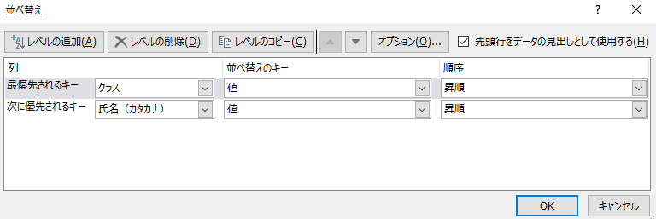
クラス別合計点の高い順に並べるなど、複合条件での並び替えの場合
【手順】 | ①表の任意のセルを１つ選択（または、表全体を選択）し、
 | 「データ」タブ → 「並べ替え」をクリックします
 | ②優先するキーごとに昇順・降順を指定し、OKをクリックします

抽出
データの抽出 |  | データシートで操作してみよう
完成見本
任意のデータを抽出できます
 |  |  |  |  |  | データシートから抽出
フィルタでデータを抽出するには
【手順】 | ①表の並び替え対象のセルを１つ（または、表全体）を選択し、 |  |  | 部活別人数表 |  |  |  | 2年生合計点数
再度クリックで、
全フィルター解除
 | 「データ」タブ→ 「フィルター」をクリックします |  |  | 部活 | 男子 | 女子 |  | 範囲 | 人数（人）
 |  |  |  | サッカー | 13 | 11 |  | 250未満 | 7
 |  |  |  | 水泳 | 5 | 12 |  | 250～300 | 22
 |  |  |  | バスケット | 6 | 16 |  | 300～350 | 37
 |  |  |  | 吹奏楽 | 15 | 14 |  | 350～400 | 29
 |  |  |  | カルチャー | 3 | 5 |  | 400以上 | 5

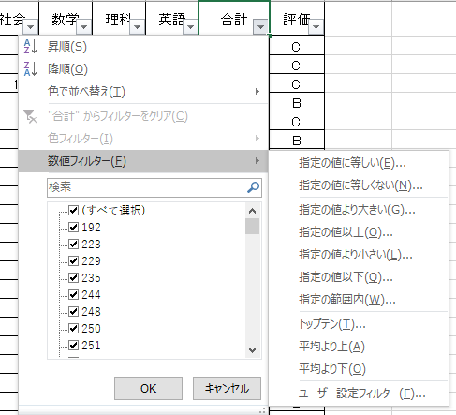
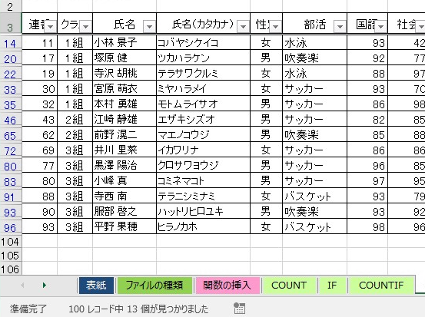
抽出（表示）されたデータの
件数が表示されます。
例：A評価のデータは
100件中13件ありました
 | ②条件となる項目のフィルターボタンから |  | 数値でフィルターをかけることもできます |  |  |  | おまけ
 | 条件を選択します
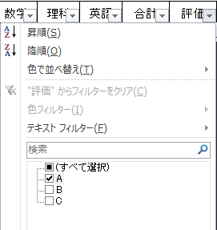

 | ③フィルターは、クリアボタンで条件を解除できます

コピー1
抽出データのコピー（そのままコピー） |  |  |  |  |  |  |  | データシートで操作してみよう

抽出したデータをコピーして使えます

練習問題
評価Aの人抽出後の合計点の高い順に表示させ（フィルタボタンの中にある並べ替え）コピーしましょう

【手順】 | ①フィルターをかけて、「評価A」を抽出後、「合計点」のフィルターボタンから降順に並べ替え
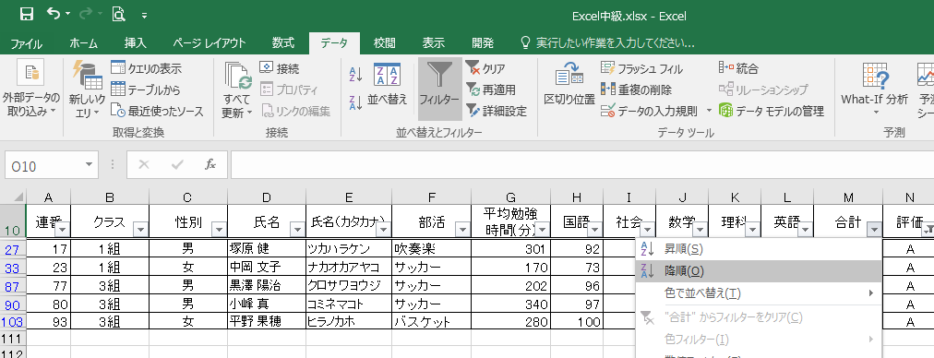

 | ②表示された表を選択し、コピーして貼り付け（ペースト）

完成見本

 | 連番 | クラス | 性別 | 氏名 | 氏名（カタカナ） | 部活 | 平均勉強 時間(分) | 国語 | 社会 | 数学 | 理科 | 英語 | 合計 | 評価
 | 93 | 3組 | 女 | 平野 果穂 | ヒラノカホ | バスケット | 280 | 100 | 96 | 99 | 98 | 67 | 460 | A
 | 80 | 3組 | 男 | 小峰 真 | コミネマコト | サッカー | 340 | 97 | 95 | 90 | 88 | 82 | 452 | A
 | 77 | 3組 | 男 | 黒澤 陽治 | クロサワヨウジ | サッカー | 202 | 96 | 85 | 84 | 87 | 99 | 451 | A
 | 17 | 1組 | 男 | 塚原 健 | ツカハラケン | 吹奏楽 | 301 | 92 | 77 | 90 | 80 | 85 | 424 | A
 | 23 | 1組 | 女 | 中岡 文子 | ナカオカアヤコ | サッカー | 170 | 73 | 84 | 95 | 82 | 66 | 400 | A

グループ化
データのグループ化 |  | データシートで操作してみよう
クラスごとにグループ化したい場合は、データベースはクラス順に並べておいてね
完成見本
データをグループ化して表示することができます
 |  |  | データシートをクラス別にグループ化
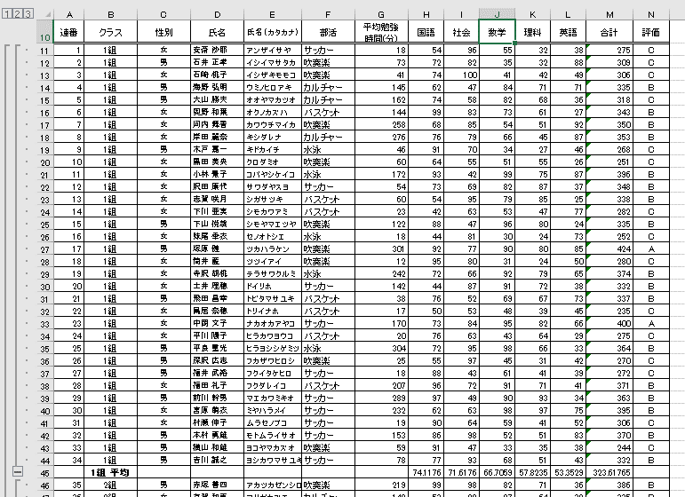
【手順】 | ①表のセルを１つ（または、表全体）を選択し、
 | 「データ」タブ→ アウトラインの「小計」をクリックします

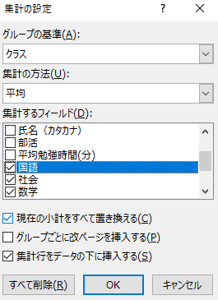
 | ②条件となる項目のフィルターボタンから
 | 条件を選択し、OK

「すべて削除」で
アウトライン解除

コピー 2
抽出データのコピー（可視セル（見たまま）コピー） |  | データシートで操作してみよう

抽出したデータをコピーして使えます

練習問題
クラスごとにグループ化した各教科の平均点の表（可視セル：見たままの状態）をコピーしましょう

【手順】 | ①アウトラインを利用して、クラスごとにグループ化し各教科の平均点を表示
 | （グループ化シートを参照）

 | ②コピーしたいセルを選択し、「ホーム」タブ→「検索と選択」の「条件を選択してジャンプ」
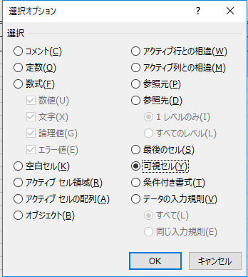

完成見本

 |  | クラス | 国語 | 社会 | 数学 | 理科 | 英語 | 合計
 |  | 1組 平均 | 74.1 | 71.6 | 66.7 | 57.8 | 53.4 | 323.6
 |  | 2組 平均 | 71.4 | 67.8 | 63.8 | 53.3 | 62.3 | 318.6
 |  | 3組 平均 | 77.7 | 76.6 | 65.6 | 59.2 | 57.8 | 336.9
 |  | 全体の平均 | 74.4 | 72.0 | 65.4 | 56.8 | 57.8 | 326.3

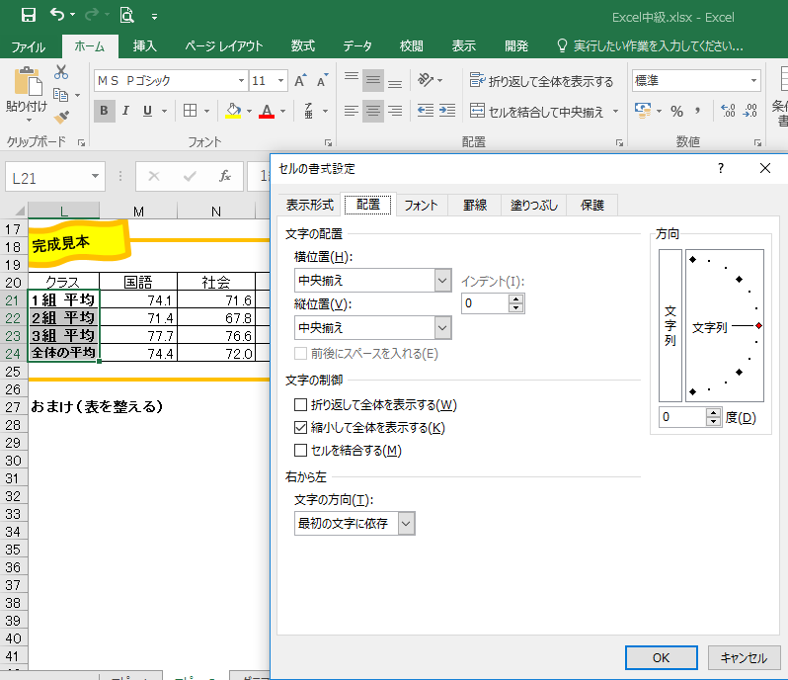
体裁を整えて見やすくしましょう
 | クラス欄を選択し、「ホーム」タブの配置から「セルの書式設定」でセル内に縮小して表示 | 点数欄を選択し、「ホーム」タブの数値の「小数点以下の表示桁数」で
 |  | 小数点第1位までを表示

グラフ １
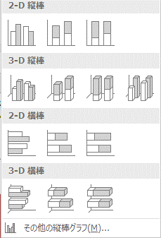
グラフを作ろう（棒グラフ）
 |  |  | 部活別人数表
【手順】 | ①グラフを作成したい表を選択し |  |  | 男子 | 女子
 | 「挿入」タブ→ 作成したいグラフをクリックします |  | サッカー | 13 | 11
 |  |  | 水泳 | 5 | 12
 |  |  | バスケット | 6 | 16
 |  |  | 吹奏楽 | 15 | 14
 |  |  | カルチャー | 3 | 5

 |  |  | 練習問題
 |  |  | ①部活別人数表をグラフで表しましょう |  |  | ④要素（棒）の色を任意に変更しましょう
 |  |  | ②グラフタイトルを「部活動別人数」にしましょう |  |  | ⑤目盛り線の色や線の種類を任意に変更しましょう
完成見本
 | ②グラフをクリックすると「グラフツール」が表示され |  | ③凡例の位置を任意に変更しましょう |  |  | ⑥目盛幅を「5」に変更しましょう
 | デザインや書式を変更できます |  |  |  |  | ⑦データラベルを追加しましょう

部活別男女別人数

＜グラフをクリックすると出てくる便利なメニュー＞
グラフ要素の表示・非表示や書式設定 |  | データの表示・非表示のフィルター
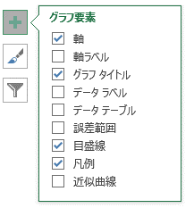
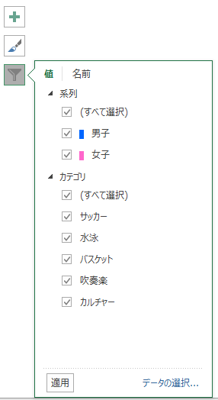

グラフのスタイル変更
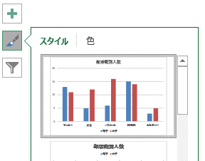

グラフ２
グラフを作ろう２（ヒストグラム）

 |  |  | 2年生合計点数
【手順】 | ①度数分布表を選択し |  | 範囲 | 人数（人）
 | 「挿入」タブ→ 作成したいグラフをクリックします |  | 250未満 | 7
 |  |  | 250～300 | 22
 |  |  | 300～350 | 37
 |  |  | 350～400 | 29
 |  |  | 400以上 | 5

完成見本
 |  |  | 練習問題
 |  |  | ①2年生合計点数表をグラフで表しましょう |  | ③要素の間隔幅を狭めましょう
 |  |  | ②タイトルを変更しましょう
合計点数別人数割合（2年生）
 | ②グラフのデータ系列（棒）をクリックし、「グラフツール」の「書式」タブから
 | 「選択対象の書式設定」をクリックします
 | 「データ系列の書式設定」で「要素の間隔」で間隔を変更できます

Excel2016では、度数分布表を作成することなくヒストグラムを作成できます

【手順】 | ①合計点のデータを選択し | ②軸の書式設定で、階級幅を設定できます
 | 「挿入」タブ→ 「ヒストグラム」をクリックします | グラフの横軸をクリックし、「グラフツール」の「書式」→「選択対象の書式設定」の軸の書式設定を行ってください
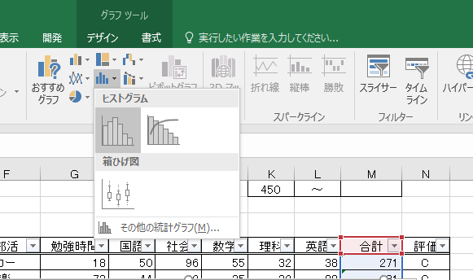
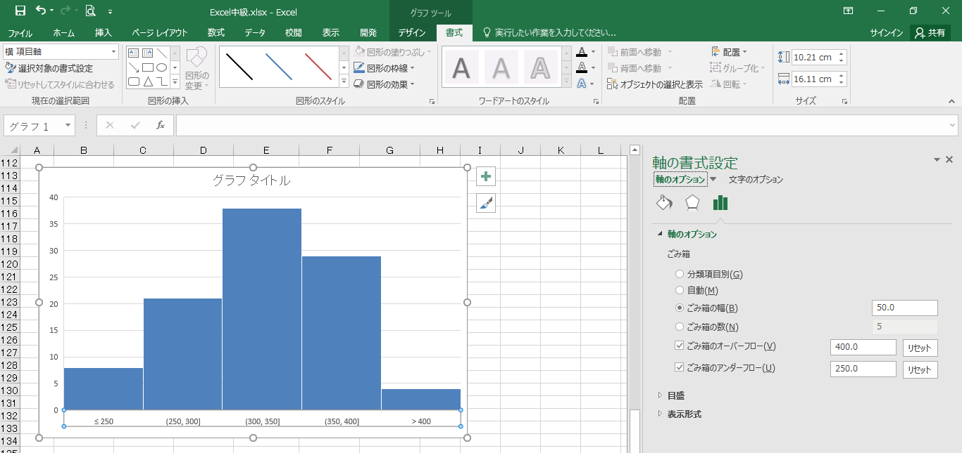

「ごみ箱の○○」は、
バージョンによって
「ビンの○○」と表示されます

階級幅＝ごみ箱の幅

ごみ箱の
アンダーフロー値
ごみ箱の
オーバーフロー値

グラフ ３
グラフを作ろう３（散布図）

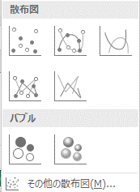
【手順】 | ①作成したいグラフのデータを選択し、 | ③グラフをクリックし、「グラフツール」の「デザイン」から
 | 「挿入」タブ→ 作成したいグラフをクリックします | グラフ要素を追加で「軸ラベル」をクリックします
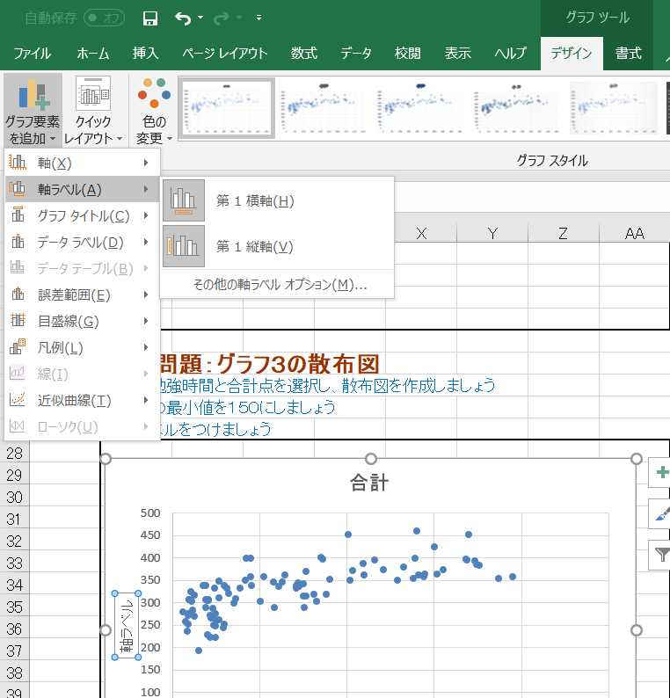

 | ②縦軸をクリックし「グラフツール」の「書式」から
 | 点数（縦軸）の下限は150点に修正します
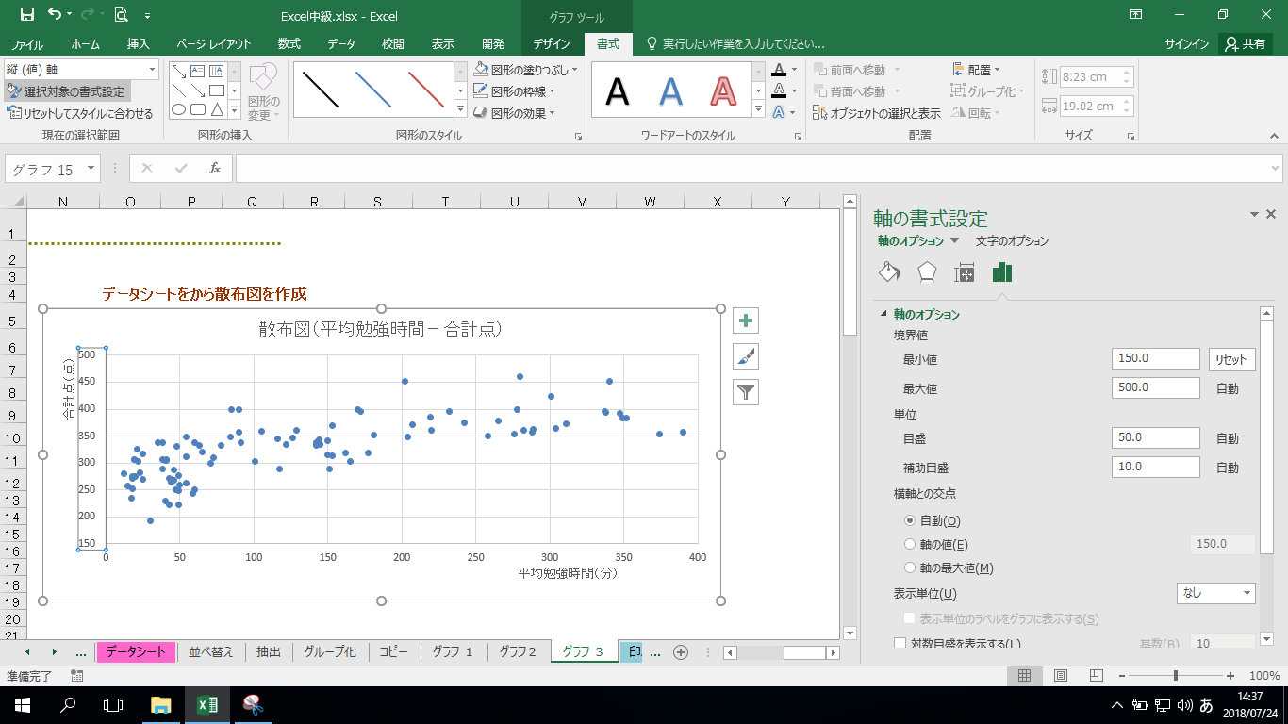

 |  | ④軸ラベルをクリックし、「グラフツール」の「書式」から「選択対象の書式設定」、
 |  | 「文字のオプション」で「文字列の方向」を指定しましょう

印刷シート
 |  | 全国学力調査の結果（公立学校の都道府県別平均正答率）

全国学力調査・小学校
 | 国語A | 国語B | 算数A | 算数B
北海道 | 71.8 | 52.9 | 75.8 | 55.2
青森県 | 76.6 | 60.5 | 81.3 | 60.8
岩手県 | 73.7 | 58.3 | 78.9 | 58.7
宮城県 | 74.2 | 54.3 | 77.3 | 56.8
秋田県 | 77.4 | 67.3 | 85.1 | 66.2
山形県 | 74.3 | 56.7 | 77.8 | 57.7
福島県 | 73.3 | 57.0 | 78.7 | 57.8
茨城県 | 76.9 | 57.4 | 79.7 | 58.6
栃木県 | 71.9 | 54.5 | 77.7 | 56.8
群馬県 | 73.6 | 55.5 | 78.0 | 57.8
埼玉県 | 72.5 | 55.5 | 76.9 | 57.8
千葉県 | 75.8 | 55.5 | 78.2 | 58.8
東京都 | 75.5 | 57.2 | 79.4 | 61.2
神奈川県 | 71.3 | 54.6 | 76.9 | 58.6
新潟県 | 74.5 | 58.8 | 80.0 | 59.4
富山県 | 74.1 | 59.5 | 81.0 | 62.0
石川県 | 74.1 | 62.7 | 82.5 | 63.6
福井県 | 74.6 | 61.8 | 83.1 | 64.1
山梨県 | 70.1 | 55.0 | 77.0 | 57.6
長野県 | 72.6 | 57.0 | 79.1 | 59.0
岐阜県 | 70.2 | 54.8 | 76.9 | 56.9
静岡県 | 72.8 | 58.4 | 79.4 | 58.5
愛知県 | 70.5 | 52.4 | 75.8 | 57.4
三重県 | 69.6 | 52.5 | 76.2 | 56.0
滋賀県 | 71.0 | 52.7 | 75.6 | 55.3
京都府 | 73.3 | 56.9 | 79.9 | 59.7
大阪府 | 70.7 | 52.6 | 77.3 | 56.3
兵庫県 | 72.9 | 54.6 | 77.7 | 58.4
奈良県 | 73.2 | 53.5 | 78.6 | 57.7
和歌山県 | 69.4 | 53.4 | 76.8 | 55.7
鳥取県 | 77.0 | 56.5 | 78.6 | 58.1
島根県 | 73.6 | 54.5 | 76.3 | 56.5
岡山県 | 71.4 | 54.5 | 77.8 | 56.6
広島県 | 75.9 | 58.3 | 80.7 | 60.1
山口県 | 73.6 | 57.8 | 79.5 | 58.6
徳島県 | 70.1 | 53.8 | 76.9 | 55.8
香川県 | 75.5 | 58.8 | 78.5 | 59.5
愛媛県 | 72.6 | 57.2 | 77.9 | 57.6
高知県 | 74.4 | 55.0 | 79.2 | 57.9
福岡県 | 72.0 | 54.4 | 77.7 | 57.4
佐賀県 | 73.5 | 54.6 | 77.6 | 57.3
長崎県 | 71.9 | 53.5 | 78.0 | 57.2
熊本県 | 71.6 | 54.8 | 79.3 | 58.5
大分県 | 73.6 | 57.2 | 79.8 | 58.4
宮崎県 | 73.7 | 53.8 | 77.9 | 55.9
鹿児島県 | 72.5 | 55.2 | 78.5 | 55.3
沖縄県 | 72.0 | 54.5 | 80.9 | 57.1
 |  | 小学校6年 |  |  |  | 中学校3年
 | 都道府県 | 国語A | 国語B | 算数A | 算数B | 国語A | 国語B | 数学A | 数学B
1 | 北海道 | 71.8 | 52.9 | 75.8 | 55.2 | 79.4 | 49.9 | 66.0 | 59.4
2 | 青森県 | 76.6 | 60.5 | 81.3 | 60.8 | 81.0 | 52.0 | 69.3 | 60.7
3 | 岩手県 | 73.7 | 58.3 | 78.9 | 58.7 | 80.5 | 51.8 | 64.1 | 57.5
4 | 宮城県 | 74.2 | 54.3 | 77.3 | 56.8 | 80.3 | 52.0 | 65.6 | 59.4
5 | 秋田県 | 77.4 | 67.3 | 85.1 | 66.2 | 84.4 | 55.8 | 73.0 | 65.5
6 | 山形県 | 74.3 | 56.7 | 77.8 | 57.7 | 80.6 | 52.1 | 67.6 | 60.2
7 | 福島県 | 73.3 | 57.0 | 78.7 | 57.8 | 79.4 | 50.5 | 64.7 | 56.8
8 | 茨城県 | 76.9 | 57.4 | 79.7 | 58.6 | 79.9 | 52.3 | 66.5 | 57.8
9 | 栃木県 | 71.9 | 54.5 | 77.7 | 56.8 | 79.3 | 51.4 | 66.9 | 59.3
10 | 群馬県 | 73.6 | 55.5 | 78.0 | 57.8 | 81.1 | 54.2 | 69.2 | 62.6
11 | 埼玉県 | 72.5 | 55.5 | 76.9 | 57.8 | 79.4 | 51.5 | 66.2 | 59.3
全国学力調査・中学校
 | 国語A | 国語B | 数学A | 数学B
北海道 | 79.4 | 49.9 | 66 | 59.4
青森県 | 81 | 52 | 69.3 | 60.7
岩手県 | 80.5 | 51.8 | 64.1 | 57.5
宮城県 | 80.3 | 52 | 65.6 | 59.4
秋田県 | 84.4 | 55.8 | 73 | 65.5
山形県 | 80.6 | 52.1 | 67.6 | 60.2
福島県 | 79.4 | 50.5 | 64.7 | 56.8
茨城県 | 79.9 | 52.3 | 66.5 | 57.8
栃木県 | 79.3 | 51.4 | 66.9 | 59.3
群馬県 | 81.1 | 54.2 | 69.2 | 62.6
埼玉県 | 79.4 | 51.5 | 66.2 | 59.3
千葉県 | 79.8 | 51.7 | 66.7 | 60.1
東京都 | 80.7 | 53.2 | 68.8 | 61.8
神奈川県 | 79.2 | 51.5 | 67 | 60.8
新潟県 | 79.5 | 50.3 | 67.9 | 59.8
富山県 | 82.3 | 55.1 | 71.1 | 63.6
石川県 | 81.9 | 53.7 | 70.9 | 63.4
福井県 | 83 | 55.9 | 74.3 | 66.9
山梨県 | 80 | 52 | 66.6 | 59.7
長野県 | 79.7 | 49.4 | 67.2 | 58.1
岐阜県 | 79.8 | 52 | 69.8 | 61.3
静岡県 | 80.8 | 52.5 | 70.9 | 63.7
愛知県 | 79.2 | 51.5 | 69.7 | 62.5
三重県 | 78 | 49 | 67.1 | 58.3
滋賀県 | 77.9 | 48.8 | 66.5 | 56.3
京都府 | 79.4 | 51.3 | 67.7 | 60.1
大阪府 | 77 | 47.2 | 65 | 56.9
兵庫県 | 79.9 | 51.1 | 69.6 | 61.3
奈良県 | 79 | 50.8 | 68.5 | 60.5
和歌山県 | 77.4 | 47.5 | 65.9 | 56.8
鳥取県 | 79.5 | 51.2 | 67.4 | 59.7
島根県 | 80.2 | 52 | 66.1 | 59.1
岡山県 | 78.2 | 48.1 | 65.4 | 55.9
広島県 | 80.1 | 50.9 | 68.4 | 60.5
山口県 | 80.7 | 52.4 | 70.3 | 62.6
徳島県 | 79.3 | 49.8 | 68.5 | 58.1
香川県 | 79.3 | 51.4 | 67.8 | 60
愛媛県 | 80.3 | 52.8 | 68.7 | 62.9
高知県 | 77.2 | 47.7 | 62.7 | 53.6
福岡県 | 78.4 | 49.6 | 65.6 | 57.8
佐賀県 | 78 | 48.8 | 64 | 56.5
長崎県 | 79 | 49.8 | 66.9 | 59.2
熊本県 | 79 | 51.3 | 67.4 | 61.6
大分県 | 79.8 | 50.2 | 66.6 | 57.4
宮崎県 | 78.4 | 50.2 | 68.4 | 59.9
鹿児島県 | 78.1 | 49.1 | 65.5 | 58.4
沖縄県 | 74.4 | 45.6 | 58.2 | 50.3
12 | 千葉県 | 75.8 | 55.5 | 78.2 | 58.8 | 79.8 | 51.7 | 66.7 | 60.1
13 | 東京都 | 75.5 | 57.2 | 79.4 | 61.2 | 80.7 | 53.2 | 68.8 | 61.8
14 | 神奈川県 | 71.3 | 54.6 | 76.9 | 58.6 | 79.2 | 51.5 | 67.0 | 60.8
15 | 新潟県 | 74.5 | 58.8 | 80.0 | 59.4 | 79.5 | 50.3 | 67.9 | 59.8
16 | 富山県 | 74.1 | 59.5 | 81.0 | 62.0 | 82.3 | 55.1 | 71.1 | 63.6
17 | 石川県 | 74.1 | 62.7 | 82.5 | 63.6 | 81.9 | 53.7 | 70.9 | 63.4
18 | 福井県 | 74.6 | 61.8 | 83.1 | 64.1 | 83.0 | 55.9 | 74.3 | 66.9
19 | 山梨県 | 70.1 | 55.0 | 77.0 | 57.6 | 80.0 | 52.0 | 66.6 | 59.7
20 | 長野県 | 72.6 | 57.0 | 79.1 | 59.0 | 79.7 | 49.4 | 67.2 | 58.1
21 | 岐阜県 | 70.2 | 54.8 | 76.9 | 56.9 | 79.8 | 52.0 | 69.8 | 61.3
22 | 静岡県 | 72.8 | 58.4 | 79.4 | 58.5 | 80.8 | 52.5 | 70.9 | 63.7 | ＊グラフ表示からは都道府県の差は小さいといえる
23 | 愛知県 | 70.5 | 52.4 | 75.8 | 57.4 | 79.2 | 51.5 | 69.7 | 62.5
24 | 三重県 | 69.6 | 52.5 | 76.2 | 56.0 | 78.0 | 49.0 | 67.1 | 58.3
25 | 滋賀県 | 71.0 | 52.7 | 75.6 | 55.3 | 77.9 | 48.8 | 66.5 | 56.3
26 | 京都府 | 73.3 | 56.9 | 79.9 | 59.7 | 79.4 | 51.3 | 67.7 | 60.1
27 | 大阪府 | 70.7 | 52.6 | 77.3 | 56.3 | 77.0 | 47.2 | 65.0 | 56.9
28 | 兵庫県 | 72.9 | 54.6 | 77.7 | 58.4 | 79.9 | 51.1 | 69.6 | 61.3
29 | 奈良県 | 73.2 | 53.5 | 78.6 | 57.7 | 79.0 | 50.8 | 68.5 | 60.5
30 | 和歌山県 | 69.4 | 53.4 | 76.8 | 55.7 | 77.4 | 47.5 | 65.9 | 56.8
31 | 鳥取県 | 77.0 | 56.5 | 78.6 | 58.1 | 79.5 | 51.2 | 67.4 | 59.7
32 | 島根県 | 73.6 | 54.5 | 76.3 | 56.5 | 80.2 | 52.0 | 66.1 | 59.1
33 | 岡山県 | 71.4 | 54.5 | 77.8 | 56.6 | 78.2 | 48.1 | 65.4 | 55.9
34 | 広島県 | 75.9 | 58.3 | 80.7 | 60.1 | 80.1 | 50.9 | 68.4 | 60.5
35 | 山口県 | 73.6 | 57.8 | 79.5 | 58.6 | 80.7 | 52.4 | 70.3 | 62.6
36 | 徳島県 | 70.1 | 53.8 | 76.9 | 55.8 | 79.3 | 49.8 | 68.5 | 58.1
37 | 香川県 | 75.5 | 58.8 | 78.5 | 59.5 | 79.3 | 51.4 | 67.8 | 60.0
38 | 愛媛県 | 72.6 | 57.2 | 77.9 | 57.6 | 80.3 | 52.8 | 68.7 | 62.9
39 | 高知県 | 74.4 | 55.0 | 79.2 | 57.9 | 77.2 | 47.7 | 62.7 | 53.6
40 | 福岡県 | 72.0 | 54.4 | 77.7 | 57.4 | 78.4 | 49.6 | 65.6 | 57.8
...

印刷１
印刷設定いろいろ１（改ページプレビュー） |  | ※印刷シートで確認してみましょう。

「改ページプレビュー」を使うと表などの大きさにかかわらず、ページを任意の場所で区切ることができます

【手順】 | ①「表示」タブ → 「改ページプレビュー」をクリックします
 | ② 「改ページプレビューへようこそ」が表示されたら
 | 「OK]をクリックします。
 | ③ 列と列の境の青の点線上をポイントし、両方向矢印がでたら
 | 青い線を印刷したい範囲までドラッグする。
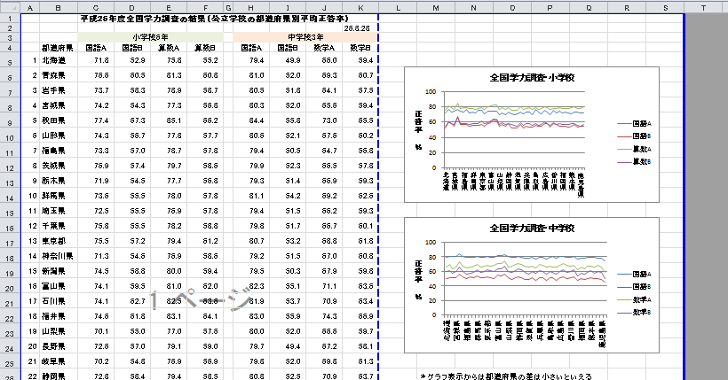
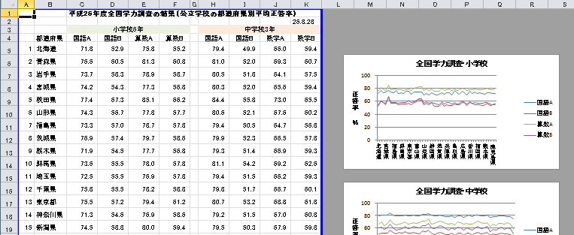

↑
ここまでドラッグ

☆通常の画面表示に戻したい場合は
「表示」→「標準」をクリックします

印刷２
印刷設定いろいろ２（行列タイトル） |  | ※印刷シートで確認してみましょう。

【行・列のタイトル】
 | 複数ページにわたる表の印刷をする時、全ページに表のタイトル部分を印刷する

 | ①「ページレイアウト」タブ → 「印刷タイトル」
 | ②「タイトル行（タイトル列）」に全てのページに
 | 印刷したい行（列）を指定し、「OK」する
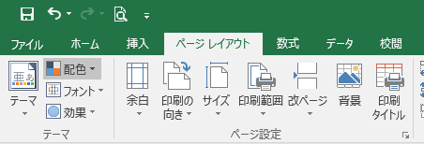
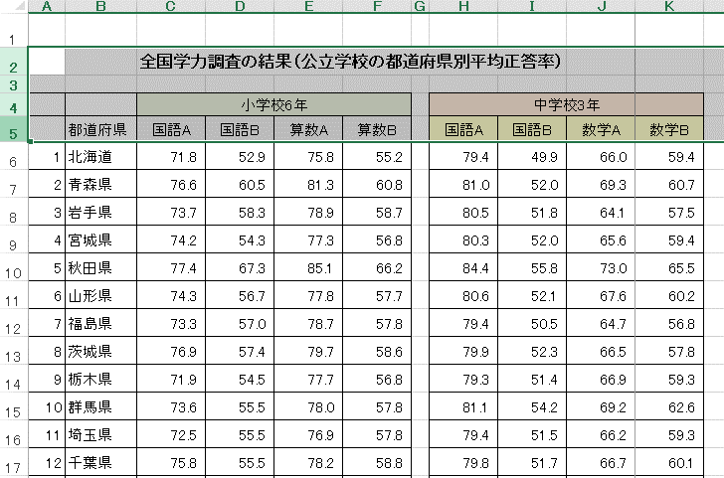

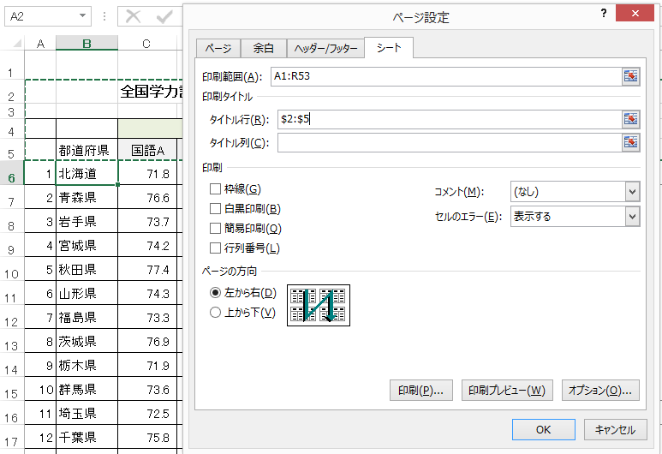

印刷３
印刷設定いろいろ３（余白調整） |  | ※印刷シートで確認してみましょう。
「ファイル」タブ → 印刷
 | 印刷画面で余白の調整ができます。

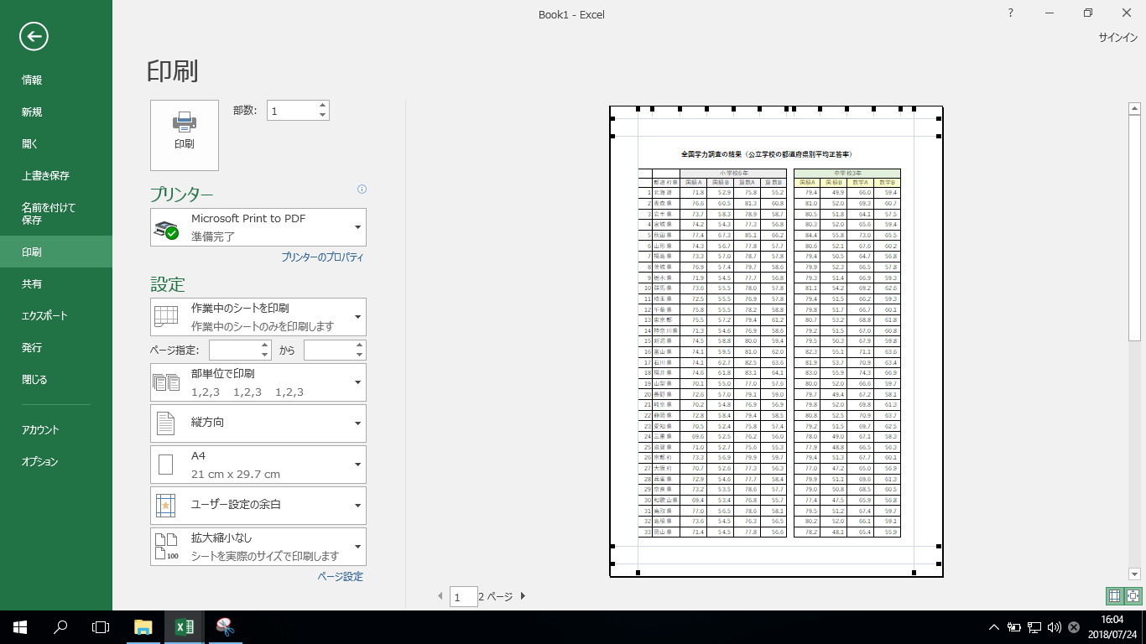
 |  | ①余白の調整ボタンをクリックすると、
 |  | 余白を表示する線が表示されます。
 |  | ②線にマウスを合わせると両方向の
 |  | 矢印が表示されるので、
 |  | ドラッグして調整します。
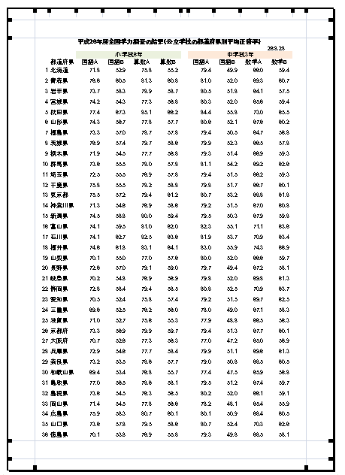

余白の表示ボタン

ファイルの種類
Excelファイルの種類について
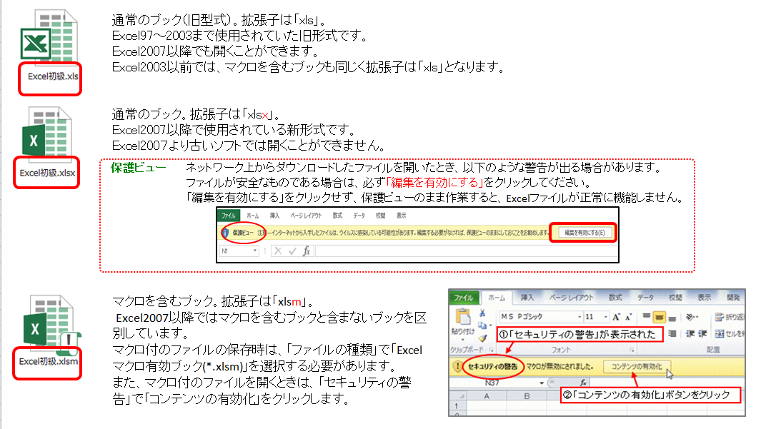
Excel.xls
Excel.xlsx
Excel.xlsm

保存
Excelファイルにパスワードをつける
パスワード付きのファイルにすると、ファイルを開くときにパスワードの確認（入力）を要求されます
Excelファイルにパスワードをかけて保護することができます。
＜方法＞
①「ファイル」
②「ブックの保護」
③「パスワードを使用して暗号化」
④「ドキュメントの暗号化」という画面が出ますので、パスワードを入力してください。
（再度パスワードの確認画面が出ます）
①

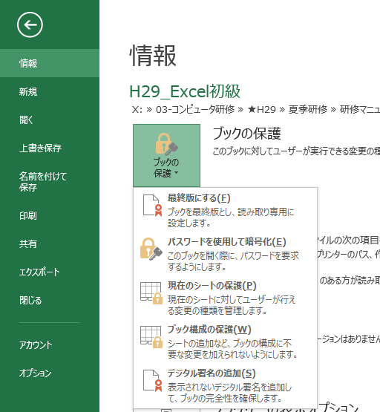

②

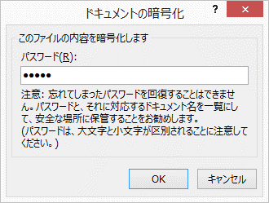
④
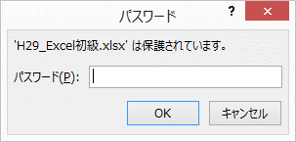
＜パスワード付きのExcelファイルを開く方法＞
開くときにパスワードを要求されます。
③

